상품제안서
뉴사피아노소가죽 머니클립(지갑형2종) | 상품코드: F04474

 |  |  |  |  |  | 02-412-0044 | www.easy1.co.kr
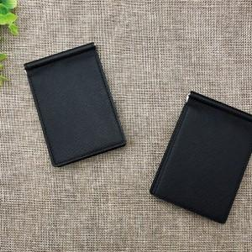

【상세/제작정보】 | 명함과 카드를 편리하게 소지

【인쇄/포장옵션】 | 레이저, 불박 / 포장지포장

【공급단가】 | 수량 | 100~ | 500~ | 1,000~ | 3,000~
*VAT별도 | 단가 | 12,830원 | 12,350원 | 11,880원 | 11,400원

【상품 URL】 | http://www.easy1.co.kr/src/goods_detail.php?gdno=4474

